合并 http 配置
 |  |  | 请转到 http 配置 sheet | ngx_cycle_s
 |  |  |  | void**** conf_ctx |  |  | 同理 loc_conf 的合并
ngx_modlue_t * |  |  |  | .... |  |  | Nginx 中的 配置项 合并
modules[0] | ... | modules[ngx_max_module] |  | ngx_module_t ** modules
所有module |  |  |  |  |  |  |  |  |  |  | ngx_conf_t * cf
 |  |  |  |  | saved/备份了/可以理解为 老的 |  | ngx_http_conf_ctx_t saved = * ctx |  |  | void** main_conf | ...
 |  |  |  |  | http{ } | void **main_conf | void **svr_conf | void **loc_conf |  | void** srv_conf | void* ctx
 | ngx_http_core_moudle 同理其他自定义模块 |  |  | 所有 server 块 ，来自于 main_conf 下挂的 servers |  |  |  |  |  | void** loc_conf | ...
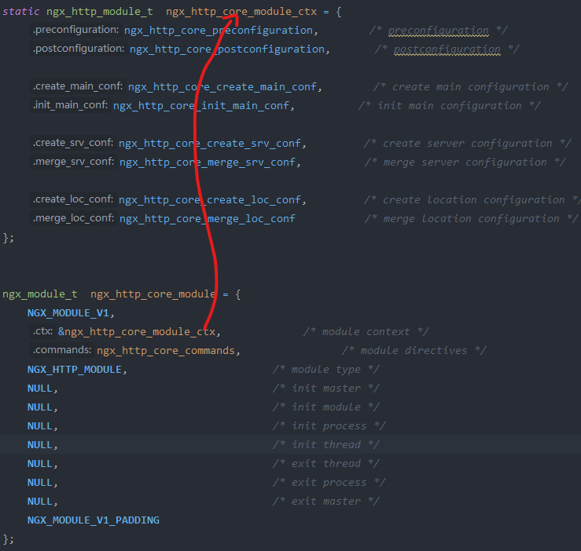
 |  |  |  |  | http{ } | void **main_conf | void **svr_conf | void **loc_conf
 |  |  |  |  |  |  |  |  | 指针的旋转 | for 循环 让指针 起舞 |  | ctx = (ngx_http_conf_ctx_t) cf->ctx | cf:ngx_conf_f
 |  |  |  |  | 拨动了指针 | 所以需要保存以前的 |  |  |  |  |  | saved = * ctx
 |  |  |  |  | Server A { } | void **main_conf | void **svr_conf | void **loc_conf

 |  |  |  |  | 拨动了指针 | 所以需要保存以前的
 |  |  |  |  | Server B { } | void **main_conf | void **svr_conf | void **loc_conf

 |  |  |  |  | Server A Server B 的 srv_conf 轮流 与 main 中的 Server 个合并,通过框架调的统一的函数指针
 |  |  |  |  | rv = module->merge_srv_conf(cf, saved.srv_conf[ctx_index]), cscfp[s]->ctx->srv_conf[ctx_index]);

 |  |  |  |  |  |  | 结束后，指针转回 saved; *ctx = saved

